FORMATO GQ-016
PROPUESTA DE MEJORA | PROPUESTA DE MEJORA O INNOVACIÓN |  |  |  | REGISTRO
 |  |  |  |  | COPIA CONTROLADA
 |  |  |  |  | COD GQ-016-R | VERSION 0,5
 |  |  |  |  | FECHA 18-mar-21 | PAGINA 1 DE 1

Nombre de la propuesta: | Busqueda por filtro "similar o aproximado".
Nombre de la persona o equipo que genera la PM: | DIGITACION

SITUACIÓN INICIAL |  |  | SITUACIÓN FINAL
Las tarjetas en las plataformas del cliente se encuentran con numeros omitidos, haciendo el serial más corto, mientras en LCCA manejamos el serial completo. Por lo cual a la hora de la validacion en MODULO DE GESTION, GRF y ORACLE, se copia y pega el serial corto y se valida vs nuestro archivo de SERIALIZADO, para así obtener el serial completo y poder hacer la busqueda en el sistema LCCA. |  |  | Poder tener una busqueda de numeros similares o aproximados, nos ahorra el paso de buscar un archivo en el servidor, abirlo y realizar la busqueda, para luego obtener el serial y realizar otra busqueda, esta vez en el aplicativo por lo cual esta propuesta nos ayuda a optimizar tiempo de busqueda de información.

FOTO O DIBUJO INICIAL |  |  | FOTO O DIBUJO FINAL
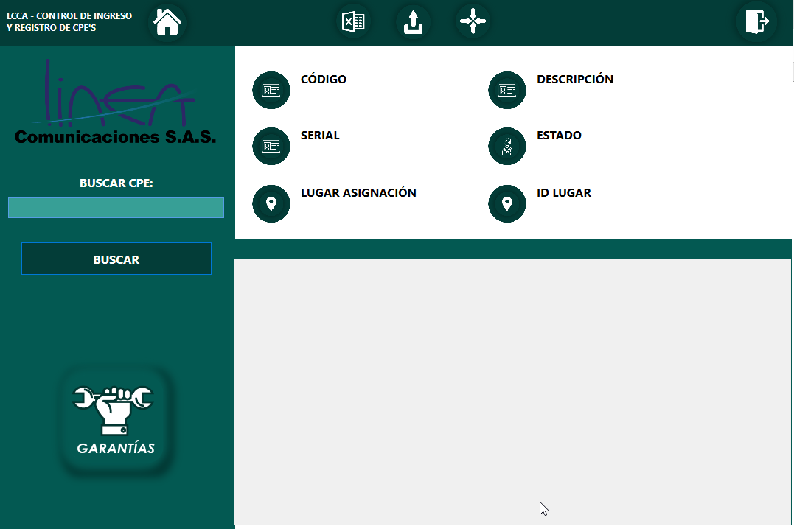 |  |  | 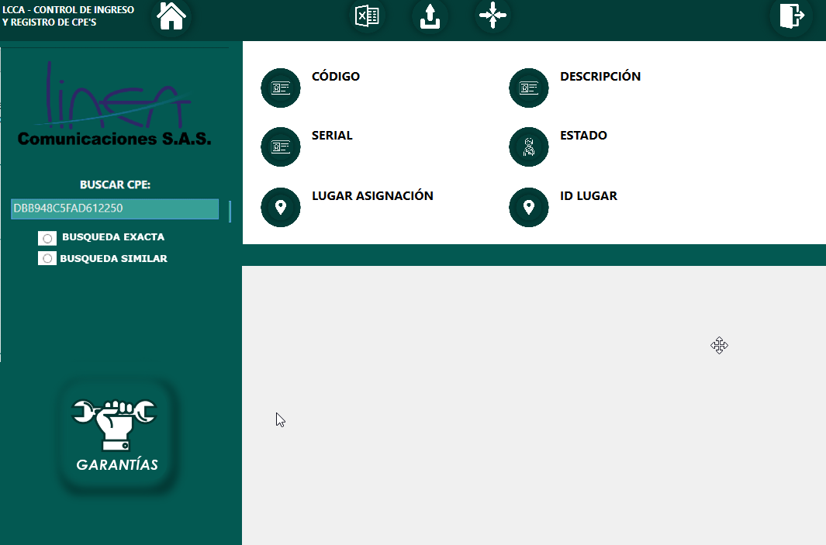

Objetivo: | Visualizar seriales incompletos.
Alcance: | DIGITACION, ALMACEN, OPERACIONES Y TECNICOS.
Requerimientos: | REVISION CON ANALISTA LOGISTICO, CORDINADOR LOGISTICO, DESARROLLADOR LCCA Y AREA DE DIGITACION

Elaborado por: Coordinadora Sistemas Integrados de Gestión Natalia Lopez Marin |  | Revisado por: Dirección de I+D Marlon Alberto Henandez Arboleda |  | Aprobado por: Director de procesos Walter Jimenez

